통합검색 - 후기 목록
화 면 정 의 서
시스템명 | teulda |  |  | 작성일 | 2021.02.17
업 무 명 | 후기관리 |  |  | 작성자 | 김성영
화면 ID | listTotalReview.jsp |  |  | 화면명 | 통합검색 - 후기 목록
화면개요 | 통합검색 - 후기 목록 화면

1. 화면 레이아웃
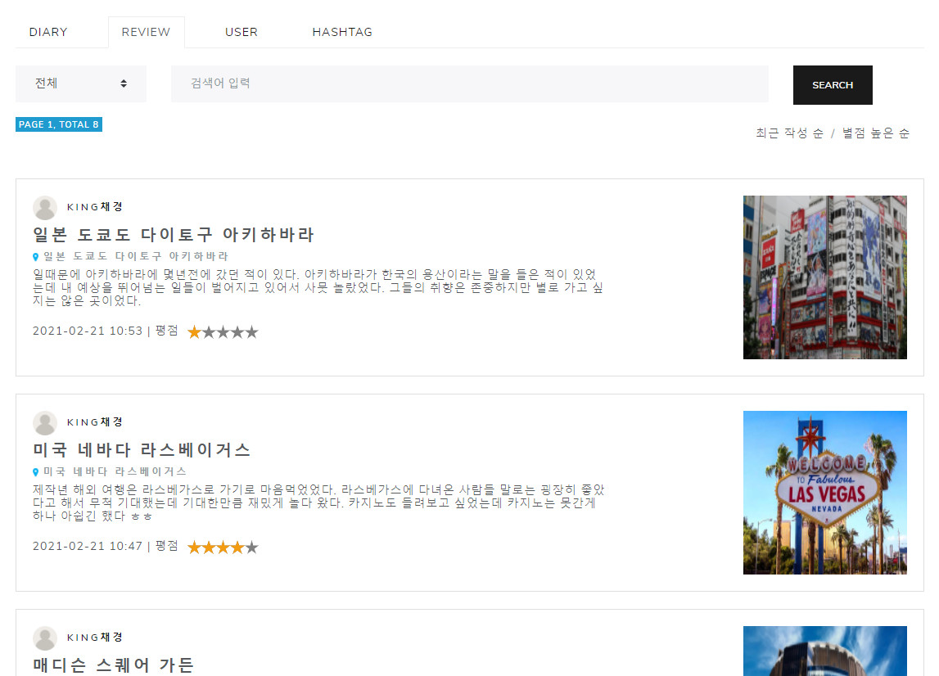

2. 데이터 구성항목
항목명(한글) | 컨트롤(영문) | 필수 | 수정여부 | 설명 |  |  | 비고/제약사항
후기 번호 | reviewNo | Y | N | 후기 식별번호
닉네임 | nickname | Y | N | 작성자 닉네임
장소 | reviewPlace | Y | N | 후기를 남긴 특정 장소
내용 | reviewContents | Y | N | 후기 내용
사진 | reviewPhoto | N | N | 후기에 첨부하는 사진
평점 | star | Y | N | 사용자의 평점
항목명(한글) | 컨트롤(영문) | 필수 | 수정여부 | 설명 |  |  | 비고/제약사항
작성일 | reviewDate | Y | N | 후기를 작성한 날
공개여부 | isAllowed | Y | N | 후기 공개 여부

3. 처리 로직
이벤트명 | 입력값/파라미터 | 처리내용 |  |  |  | 출력/처리결과 |  | 비고
 | 시작 JSP | 프리젠테이션 레이어 설계 |  |  |  | 출력 JSP
Search.onClick() | 검색 조건, 검색어 | 검색 조건과 검색어에 맞는 결과만 현재 화면에 출력된다. |  |  |  | 결과에 맞는 목록 출력

 | listTotalReview.jsp | Path : /review/listTotalReview : POST |  |  |  | listTotalReview.jsp
 |  | Controller : com.teulda.web.review.reviewController.listTotalReview()
카드 형태로 보여지는 후기.onClick() | 후기 번호 | 클릭한 후기에 해당하는 후기 상세조회 화면을 보여준다. |  |  |  | 휙 상세조회 화면으로 이동

 | listTotalReview.jsp | Path : /review/getReview : GET |  |  |  | getReview.jsp
 |  | Controller : com.teulda.web.review.reviewController.getReview()

후기작성
화 면 정 의 서
시스템명 | TeulDa |  |  | 작성일 | 2021.02.17
업 무 명 | 후기관리 |  |  | 작성자 | 김성영
화면 ID | addReview.jsp |  |  | 화면명 | 후기작성
화면개요 | 후기작성

1. 화면 레이아웃
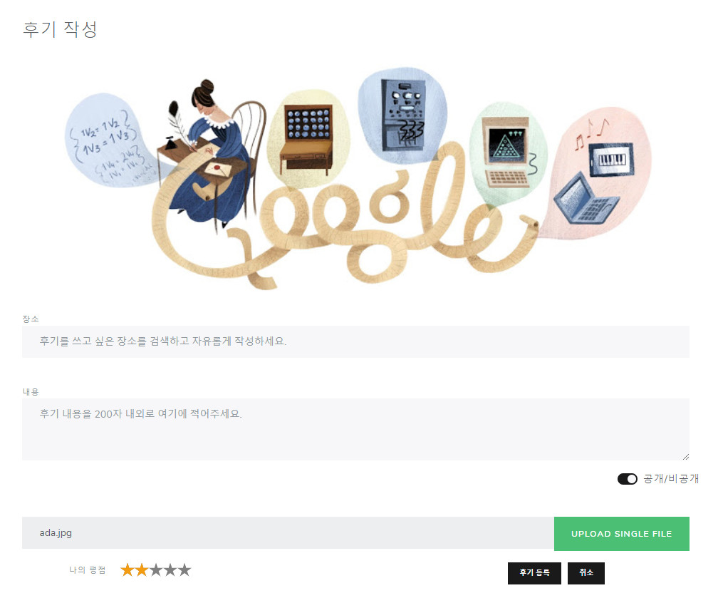

2. 데이터 구성항목
항목명(한글) | 컨트롤(영문) | 필수 | 수정여부 | 설명 |  |  | 비고/제약사항
후기 번호 | reviewNo | Y | N | 후기 식별자
닉네임 | nickname | Y | N | 작성자 닉네임
장소 | reviewPlace | Y | Y | 후기를 남긴 특정 장소
내용 | reviewContents | Y | Y | 후기 내용
사진 | reviewPhoto | N | Y | 후기에 첨부하는 사진
평점 | star | Y | Y | 사용자의 평점
작성일 | reviewDate | Y | N | 후기를 작성한 날
공개여부 | isAllowed | Y | Y | 후기 공개 여부

3. 처리 로직
이벤트명 | 입력값/파라미터 | 처리내용 |  |  |  | 출력/처리결과 |  | 비고
 | 시작 JSP | 프리젠테이션 레이어 설계 |  |  |  | 출력 JSP
사진 업로드.onClick() |  | 첨부할 사진을 선택할 수 있도록 파일 업로드 창이 보여진다. |  |  |  | 파일 업로드창을 보여준다.

 | 후기 작성 UI | Path : URI (?)
 |  | Controller : 기록관리Ctrl
확인.onClick() |  | 후기 내용 작성을 완료한다.

 | 후기 작성 UI | Path : URI (?) |  |  |  | 후기 조회 UI
 |  | Controller : 기록관리Ctrl
취소.onClick() |  | 후기 작성을 취소하고 후기 목록으로 돌아간다.

 | 후기 작성 UI | Path : URI (?) |  |  |  | 후기 목록 UI
 |  | Controller : 기록관리Ctrl

후기조회
화 면 정 의 서
시스템명 | TeulDa |  |  | 작성일 | 2021.02.17
업 무 명 | 후기관리 |  |  | 작성자 | 김성영
화면 ID | getReview.jsp |  |  | 화면명 | 후기조회
화면개요 | 후기조회

1. 화면 레이아웃
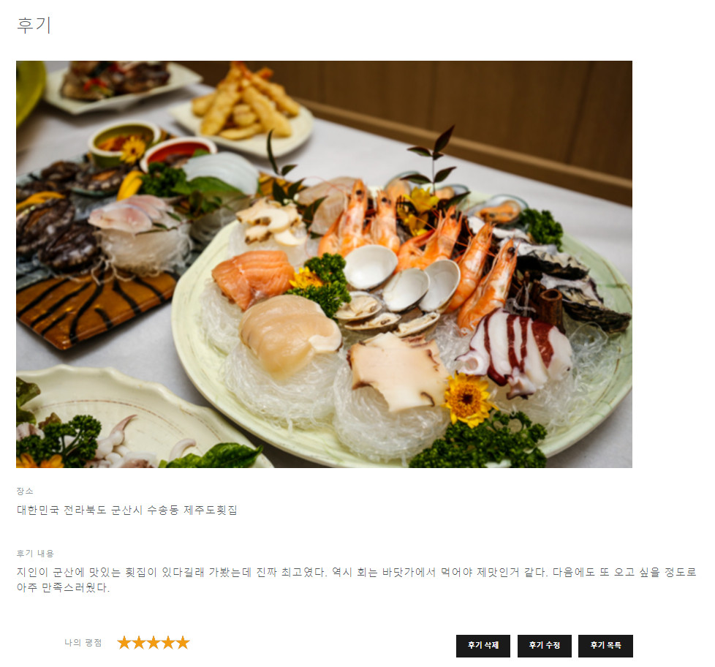

2. 데이터 구성항목
항목명(한글) | 컨트롤(영문) | 필수 | 수정여부 | 설명 |  |  | 비고/제약사항
후기 id | reviewNo | Y | N | 후기 식별번호
닉네임 | nickname | Y | N | 작성자 닉네임
장소 | reviewPlace | Y | N | 후기를 남긴 특정 장소
내용 | reviewContents | Y | N | 후기 내용
사진 | reviewPhoto | N | N | 후기에 첨부하는 사진
평점 | stars | Y | N | 사용자의 평점
작성일 | reviewDate | Y | N | 후기를 작성한 날
공개여부 | isAllowed | Y | Y | 후기 공개 여부

3. 처리 로직
이벤트명 | 입력값/파라미터 | 처리내용 |  |  |  | 출력/처리결과 |  | 비고
 | 시작 JSP | 프리젠테이션 레이어 설계 |  |  |  | 출력 JSP
삭제.onClick() |  | 현재 조회중인 후기를 삭제하고 후기 목록으로 돌아간다.

 | 후기 조회 UI | Path : URI (?) |  |  |  | 후기 목록 UI
 |  | Controller : 기록관리Ctrl
수정.onClick() |  | 후기 내용 수정을 위해 후기 수정 UI로 이동한다.

 | 후기 조회 UI | Path : URI (?) |  |  |  | 후기 수정 UI
 |  | Controller : 기록관리Ctrl
확인.onClick() |  | 후기 조회를 마치고 후기 목록으로 돌아간다.

 | 후기 조회 UI | Path : URI (?) |  |  |  | 후기 목록 UI
 |  | Controller : 기록관리Ctrl

후기수정
화 면 정 의 서
시스템명 | TeulDa |  |  | 작성일 | 2021.02.17
업 무 명 | 후기관리 |  |  | 작성자 | 김성영
화면 ID | updateReview.jsp |  |  | 화면명 | 후기수정
화면개요 | 후기수정

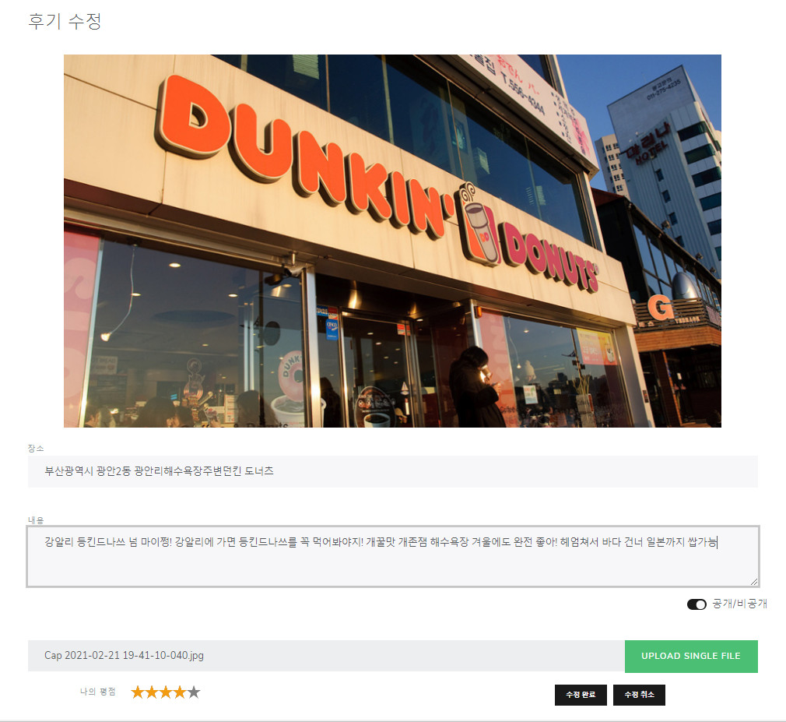
1. 화면 레이아웃

2. 데이터 구성항목
항목명(한글) | 컨트롤(영문) | 필수 | 수정여부 | 설명 |  |  | 비고/제약사항
후기 id | reviewNo | Y | N | 후기 식별번호
닉네임 | nickname | Y | N | 작성자 닉네임
장소 | reviewPlace | Y | Y | 후기를 남긴 특정 장소
내용 | reviewContents | Y | Y | 후기 내용
사진 | reviewPhoto | N | Y | 후기에 첨부하는 사진
평점 | stars | Y | Y | 사용자의 평점
작성일 | reviewDate | Y | N | 후기를 작성한 날
공개여부 | isAllowed | Y | Y | 후기 공개 여부

3. 처리 로직
이벤트명 | 입력값/파라미터 | 처리내용 |  |  |  | 출력/처리결과 |  | 비고
 | 시작 JSP | 프리젠테이션 레이어 설계 |  |  |  | 출력 JSP
사진 변경.onClick() |  | 현재 후기에 첨부되어 있는 사진을 변경한다. 변경할 사진을 선택할 수 있도록 파일 업로드 창이 보여진다. |  |  |  | 파일 업로드 창을 보여준다.

 | 후기 수정 UI | Path : URI (?)
 |  | Controller : 기록관리Ctrl
사진 삭제.onClick() |  | 현재 후기에 첨부되어 있는 사진을 삭제한다.

 | 후기 수정 UI | Path : URI (?) |  |  |  | 후기 수정 UI
 |  | Controller : 기록관리Ctrl
확인.onClick() |  | 후기 수정을 완료하고 수정한 후기를 보기 위해 후기 조회 화면으로 이동한다.

 | 후기 수정 UI | Path : URI (?) |  |  |  | 후기 조회 UI
 |  | Controller : 기록관리Ctrl
취소.onClick() |  | 지금까지 수정했던 사항을 취소하고 후기 조회 화면으로 돌아간다.

 | 후기 수정 UI | Path : URI (?) |  |  |  | 후기 조회 UI
 |  | Controller : 기록관리Ctrl

후기목록
화 면 정 의 서
시스템명 | TeulDa |  |  | 작성일 | 2021.02.17
업 무 명 | 후기관리 |  |  | 작성자 | 김성영
화면 ID | listReview.jsp |  |  | 화면명 | 후기목록
화면개요 | 후기목록

1. 화면 레이아웃

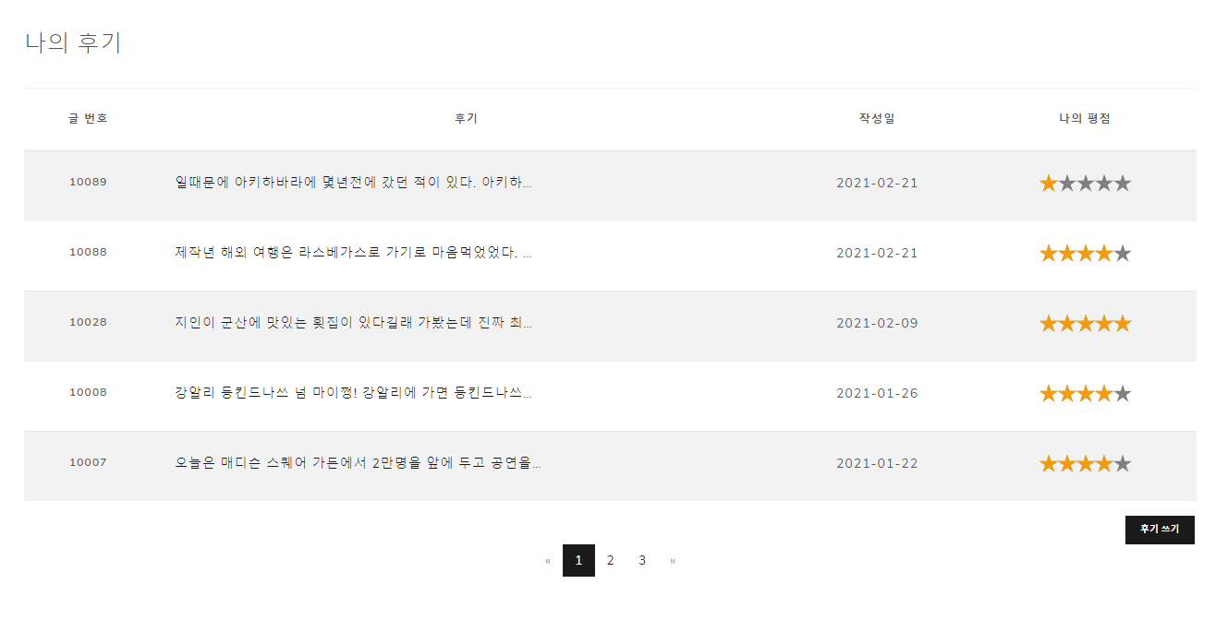

2. 데이터 구성항목
항목명(한글) | 컨트롤(영문) | 필수 | 수정여부 | 설명 |  |  | 비고/제약사항
후기 id | reviewNo | Y | N | 후기 식별번호
닉네임 | nickname | Y | N | 작성자 닉네임
내용 | reviewContents | Y | N | 후기 내용
평점 | stars | Y | N | 사용자의 평점
작성일 | reviewDate | Y | N | 후기를 작성한 날

3. 처리 로직
이벤트명 | 입력값/파라미터 | 처리내용 |  |  |  | 출력/처리결과 |  | 비고
 | 시작 JSP | 프리젠테이션 레이어 설계 |  |  |  | 출력 JSP
후기 작성일.mouseover() |  | 마우스 커서가 올라가 있는 후기의 썸네일을 팝업창으로 보여준다.

 | 후기 목록 UI | Path : URI (?) |  |  |  | 후기 목록 UI
 |  | Controller : 기록관리Ctrl
후기 내용.mouseover() |  | 마우스 커서가 올라가 있는 후기의 썸네일을 팝업창으로 보여준다.

 | 후기 목록 UI | Path : URI (?) |  |  |  | 후기 목록 UI
 |  | Controller : 기록관리Ctrl
후기 작성일.onClick() |  | 클릭한 후기를 조회한다.

 | 후기 목록 UI | Path : URI (?) |  |  |  | 후기 조회 UI
 |  | Controller : 기록관리Ctrl
후기 내용.onClick() |  | 클릭한 후기를 조회한다.

 | 후기 목록 UI | Path : URI (?) |  |  |  | 후기 조회 UI
 |  | Controller : 기록관리Ctrl

채팅방 개설 및 입장
화 면 정 의 서
시스템명 | TeulDa |  |  | 작성일 | 2021.02.17
업 무 명 | 채팅 |  |  | 작성자 | 김성영
화면 ID | addChatroom.jsp |  |  | 화면명 | 채팅방 개설
화면개요 | 채팅방 개설 및 입장

1. 화면 레이아웃
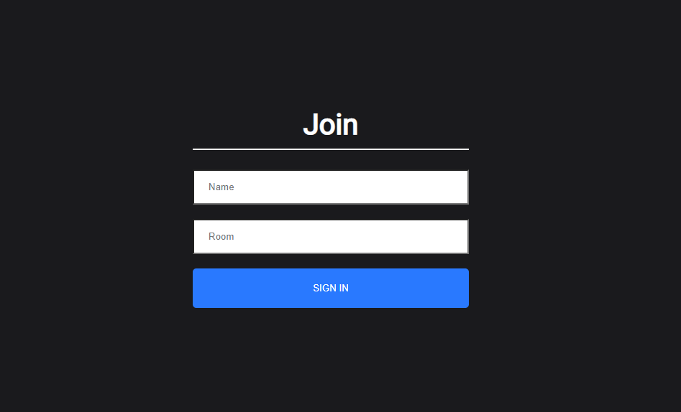

2. 데이터 구성항목
항목명(한글) | 컨트롤(영문) | 필수 | 수정여부 | 설명 |  |  | 비고/제약사항
채팅 참여자 | name | Y | Y | 채팅 참여자 이름
채팅방 제목 | room | Y | Y | 채팅방 이름

3. 처리 로직
이벤트명 | 입력값/파라미터 | 처리내용 |  |  |  | 출력/처리결과 |  | 비고
 | 시작 HTML | 프리젠테이션 레이어 설계 |  |  |  | 출력 HTML
SIGN IN.onClick() | 채팅 참여자 이름, 채팅방 제목 | 채팅방에서 사용할 이름과 참여할 채팅방 제목을 입력하고 채팅방으로 입장한다.

 | index.html | Path : / |  |  |  | index.html
 |  | Router: /

채팅방
화 면 정 의 서
시스템명 | TeulDa |  |  | 작성일 | 2021.02.17
업 무 명 | 채팅 |  |  | 작성자 | 김성영
화면 ID | chatroom.jsp |  |  | 화면명 | 채팅방
화면개요 | 채팅방

1. 화면 레이아웃

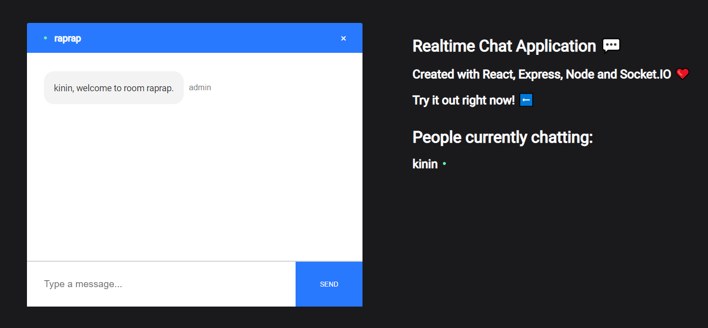

2. 데이터 구성항목
항목명(한글) | 컨트롤(영문) | 필수 | 수정여부 | 설명 |  |  | 비고/제약사항
채팅 참여자 | name | Y | Y | 채팅 참여자 이름 |  |  | 현재 참여중인 사용자들
채팅방 제목 | room | Y | Y | 채팅방 이름
입력 메시지 | message | Y | Y | 채팅창에 입력한 메시지

3. 처리 로직
이벤트명 | 입력값/파라미터 | 처리내용 |  |  |  | 출력/처리결과 |  | 비고
 | 시작 HTML | 프리젠테이션 레이어 설계 |  |  |  | 시작 HTML
Type a message.onClick() |  | 채팅 메시지를 입력할 수 있는 창에 키보드 커서를 올린다.

SEND.onClick() |  | 메시지를 입력하고 SEND 버튼을 눌러 채팅창에 참여한 인원들에게 전송한다.

 | index.html | Path : /chat |  |  |  | index.html
 |  | Router: /chat
X.onClick() |  | X 버튼을 눌러 채팅방을 나가서 이름과 채팅방을 입력할 수 있는 창으로 다시 돌아간다.

 | index.html | Path : / |  |  |  | index.html
 |  | Router: /

